상품제안서
알로코리아 갤럭시/애플 워치 충전 케이블 | 상품코드: S20568

 |  |  |  |  |  |  | 02-713-8555 | www.synergygift.co.kr
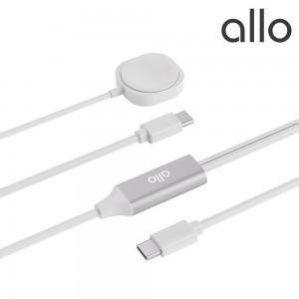 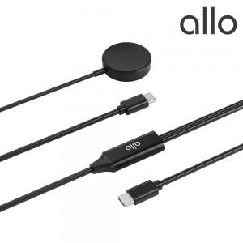

【상세/제작정보】

【인쇄/포장옵션】 | 레이저 / 포장지포장

【공급단가】 | 수량 | 30~ | 100~ | 300~ | 500~ | 1,000~
*VAT별도 | WGW(갤럭시) | 14,770원 | 14,540원 | 14,200원 | 13,630원 | 13,060원
 | WAW(애플) | 14,770원 | 14,540원 | 14,200원 | 13,630원 | 13,060원

【상품 URL】 | https://www.synergygift.co.kr:443/src/goods_detail.php?gdno=20568

